Лист1
Решение ЗЛП
Вариант 9
Типовое задание 1
Предприятие выпускает два вида продукции, при этом он располагает фондом рабочего времени 4000 чел/час. Для производства единицы продукции первого вида требуется 1 чел/час, второго - 2 чел/час. Мощность производства позволяет выпускать 2250 ед. первого и 1750 ед. второго вида продукции месяц. Для изготовления единицы продукции первого вида требуется 2 кг металла и 5 кг иного материала. Для изготовления второго вида – 5 кг металла и 2 кг иного материала. Запасов сырья металла и иного материала по 10000 кг. Производство поставляет ежемесячно 600 ед. первого вида продукции и общее количество продукции не менее 1500 ед. по договору. Составить план производства на максимальную прибыль, если доход от единицы первого вида продукции 30 у.е., а второго - 40 у.е.
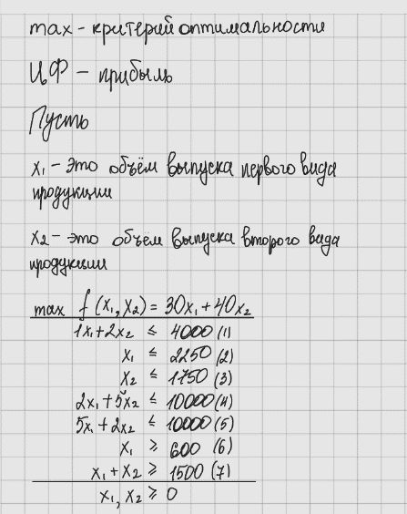
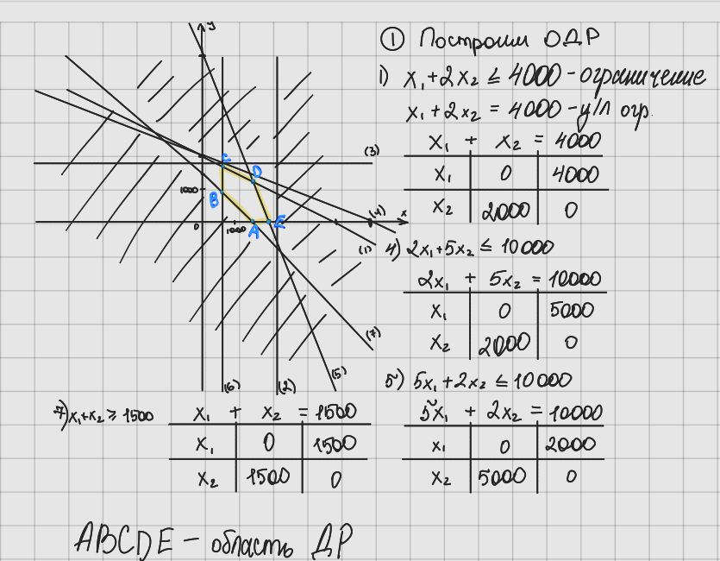
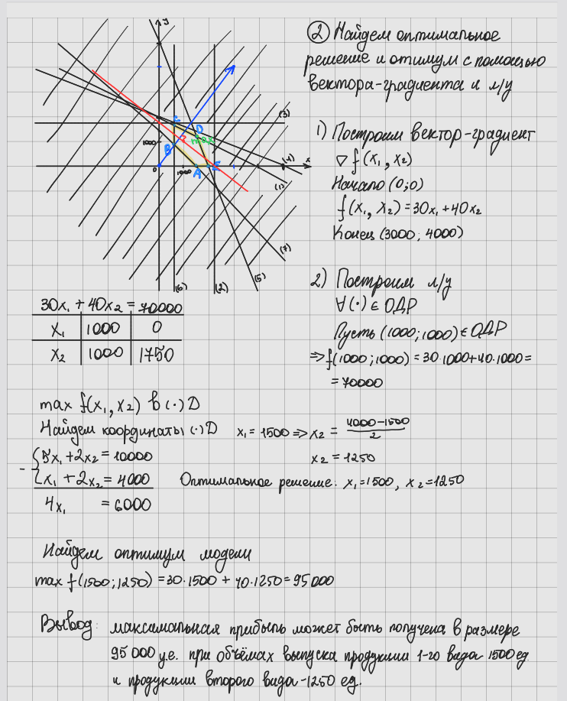

Вывод: максимальная прибыль в размере 95000 у.е. может быть получена при выпуске пролдукции первого вида 1500 ед. и второго вида 1250 ед.

Проверим решение полученное графическим методом с помощью Excel

Переменные
х1 | х2
1500 | 1250
Коэффициенты ЦФ |  | ЦФ
30 | 40 | 95000
Коэффициенты ограничений |  |  |  | Ограничения
1 | 2 | 4000 | ≤ | 4000 | ≥
1 | 0 | 1500 | ≤ | 2250 | ≤
0 | 1 | 1250 | ≤ | 1750
2 | 5 | 9250 | ≤ | 10000
5 | 2 | 10000 | ≤ | 10000
1 | 0 | 1500 | ≥ | 600
1 | 1 | 2750 | ≥ | 1500

Решение полученное графическим методом верно.

Типовое задание 2
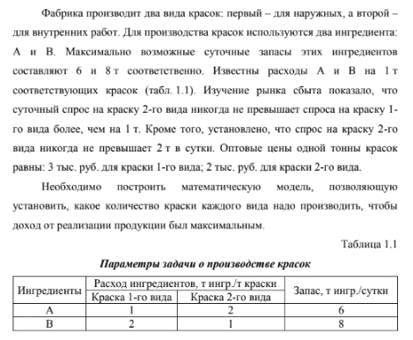

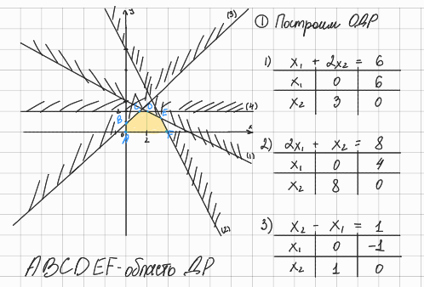
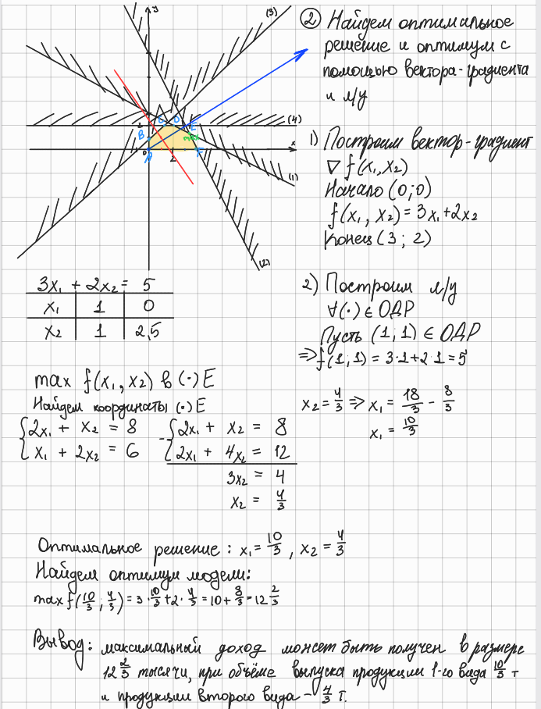
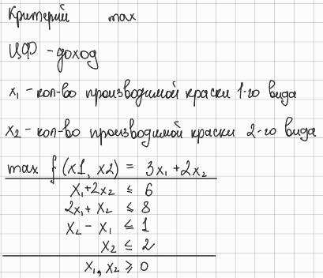

Вывод: максимальный доход может быть получен в размере 12 целых 2/3 тысячи при объеме выпуска продукции 1-го вида 10/3 т и продукции второго вида -- 4/3 т

Проверим решение полученное графическим методом с помощью Excel

Переменные

х1 | х2
3.3333333333 | 1.3333333333

Коэффициенты ЦФ |  | ЦФ
3 | 2 | 12.666666667
Коэффициенты ограничений |  |  |  | Ограничения
1 | 2 | 6 | ≤ | 6
2 | 1 | 8 | ≤ | 8
-1 | 1 | -2 | ≤ | 1
0 | 1 | 1.3333333333 | ≤ | 2

Решение полученное графическим методом верно.

